HTMLをWordpress化
問題

 | Gitのブランチ【栗林さんHTML_Wordpress化_Lesson0】をWordpress化せよ

 | 条件
 | ・header.phpとfotter.phpを使ってpage.php,single.php,index.php,archive.phpで共通化する事
 | ・トレーナーが複数人いる設定にする事
 | ・トレーナー紹介ページ(archive.php)ではトレーナーの一覧が見れるようにすること
 | ・カテゴリーでは「トレーナー」、「ボディメイク」、「全身痩せ」「ペアトレーニング」、「ブログ」とする事
 | ・トレーナー本文ページ(single.php)では、カスタムフィールドを使ってテンプレート化する事
 | ・トレーニング、マシン紹介、サービス内容料金、お問い合わせ画面は固定ページとする事
 | ・お問い合わせ画面だけはpage-otoiawase.phpとして読み込むテンプレートを変えること。
 | ・アイキャッチ画像を設定している時は設定している画像を表示し、してない時はWordpressLessonで使用した下記画像を使用する


 | ・カテゴリー階層は下記の様にすること

 | blog

 |  | ボディメイク
 | トレーナー | 全身痩せ
 |  | ペアトレーニング

作成するのに必要な知識(※Wordpress_Lessonで教えてないモノ)
固定ページの作成方法
カスタムフィールド
メディアのアップロード

回答

BMI作成問題
問題
 | 下記の様なBMI作成アプリを作成せよ

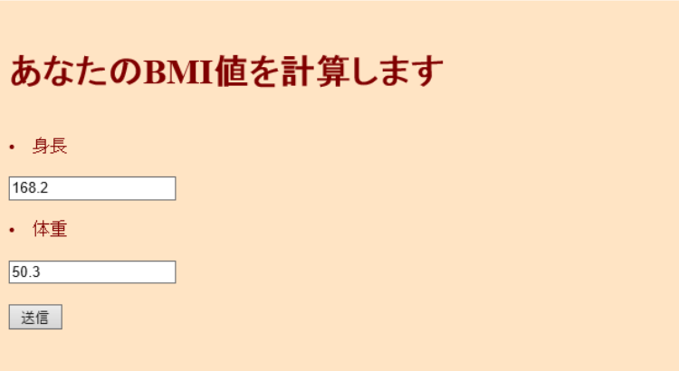

 |  |  |  | 送信ボタン押下後

 | ＢＭＩとは・・・「ＢＭＩの計算方法」と「ＢＭＩの目安」について
 | ＢＭＩの計算方法
 | ＢＭＩ（kg/㎡）＝体重（kg）÷身長（ｍ）÷身長（m）
 | （例）身長１６０ｃｍ、体重６０ｋｇの場合のＢＭＩ
 | ６０（ｋｇ）÷１．６（ｍ）÷１．６（ｍ）＝２３．４（㎏/m2）
 | ＢＭＩの目安
 | やせ | 標準 | 肥満 | 高度肥満
 | 18.5未満 | 18.5～24.9 | 25以上 | 30以上

作成するのに必要な知識

1. | HTMLのform
2. | メソッド
3. | 引数
4. | isset関数
5. | $_POST
6. | 条件分岐
7. | 変数
8. | echo
9. | htmlspecialchars
10.
11.
12.
13.
14.
15.

回答
 | 参考URL
 | http://hmmytori.hateblo.jp/entry/2017/06/02/023406
 | http://blog.e-riverstyle.com/2008/06/bmiphp.html
 | https://kakerunoblog.com/php-bmi-making/

 | ホーム

 | <!DOCTYPE HTML PUBLIC "-//W3C//DTD HTML 4.01 Transitional//EN">

 | <html>
 | <head>
 | <meta http-equiv="Content-Type" content="text/html; charset=UTF-8">
 | <title>BMIの計算</title>
 | </head>

 | <body>
 | <?php
 | $bgcolor = "#ffe4c4";
 | $textcolor = "#80000";
 | ?>

 | <body bgcolor="<?php print $bgcolor; ?>" text="<?php print $textcolor; ?>">

 | <form action="bmikekka.php" method="post">

 | <br>
 | <h1>あなたのBMI値を計算します</h1>
 | <br>
 | <li>身長</li>
 | <br>
 | <input type="text" name="height">
 | <br>
 | <br>
 | <li>体重</li>
 | <br>
 | <input type="text" name="weight">
 | <br>
 | <br>
 | <input type="submit" name="submit" value="送信">
 | <br>

 | </form>
 | </body>
 | </html>

 | 結果

 | <!DOCTYPE HTML PUBLIC "-//W3C//DTD HTML 4.01 Transitional//EN">

 | <html>
 | <head>
 | <meta http-equiv="Content-Type" content="text/html; charset=UTF-8">
 | <title>BMIの計算</title>
 | </head>

 | <body>

 | <?php

 | $submit = $_POST["submit"];
 | $height = $_POST["height"];
 | $weight = $_POST["weight"];

 | if(isset($submit)){

 | $bmi = bmi($height,$weight);

 | echo "<font size=5><br>あなたのBMI値は".bmikekka($bmi)."です<br>";

 | }else{

 | echo "あなたのBMI値を計算します";

 | }

 | if($bmi<18.5){

 | echo "<font size=4.5><br>痩せ気味ですね";

 | }else if($bmi>25){

 | echo "<font size=4.5><br>太り気味ですね";

 | }else{

 | echo "<font size=4.5><br>標準です!このままキープしましょう";

 | }

 | echo "<br><br>";

 | ?>

 | <?php
 | function bmi($height,$weight) {

 | $height = $height / 100;
 | $weight = $weight/ ($height * $height);

 | return $weight;
 | }

 | function bmikekka($str){
 | return htmlspecialchars($str,ENT_QUOTES,"UTF-8");
 | }

 | ?>

 | </body>
 | </html>

お問い合わせフォーム
問題

 | 下記の画像の様なフォームを作成する事

 | 条件：
 |  | エラーチェック処理を自分自身で必要な物を判断し入れること
 |  | エラーがなければ自分自身とユーザー(入力されたメールアドレス)にメールを送る事
 |  | 固定ページで作成する事

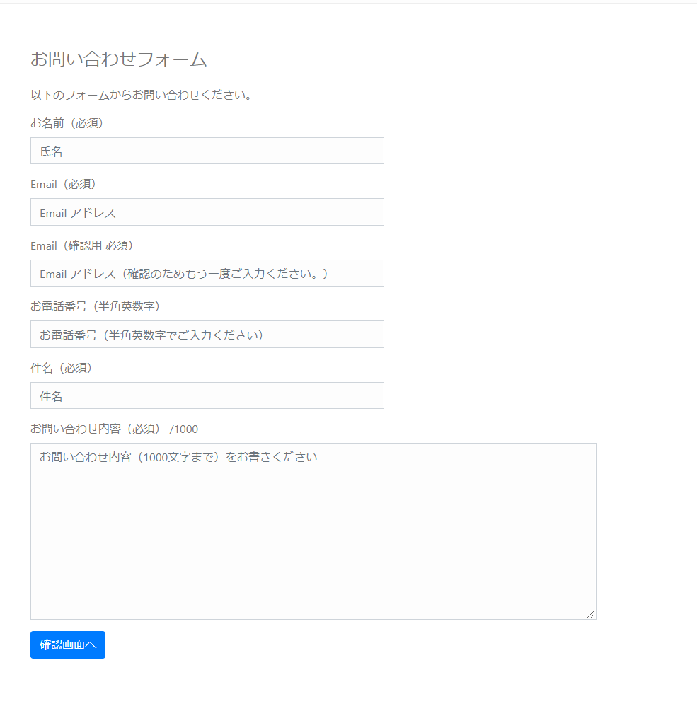

作成するのに必要な知識

1.
2.
3.
4.
5.
6.
7.
8.
9.
10.
11.
12.
13.
14.
15.

回答
 | 壷井君自身で考えること

 | 参考URL
 | https://www.webdesignleaves.com/pr/php/php_contact_form_02.php

お問い合わせフォーム(生徒用)
問題

 | 下記の画像の様なフォームを作成する

 | 条件：
 |  | エラーチェック処理を自分自身で必要な物を判断し入れること
 |  | エラーがなければ自分自身とユーザー(入力されたメールアドレス)にメールを送る事
 |  | 固定ページで作成する事

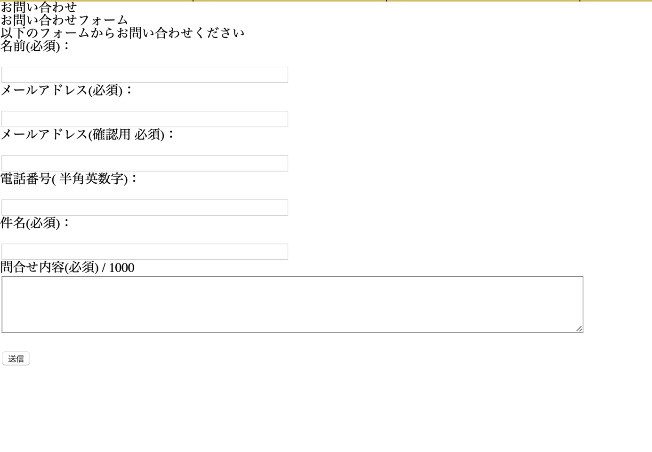

作成するのに必要な知識

1. | form
2. | 条件分岐
3. | メソッド
4. | mb send mail()
5. | $_POST
6. | 条件分岐
7.
8.
9.
10.
11.
12.
13.
14.
15.

回答
 | 壷井君自身で考えること

 | 参考URL
 | https://www.webdesignleaves.com/pr/php/php_contact_form_02.php

お問い合わせフォーム(生徒用)②
問題

 | お問い合わせ画面で入力した値を遷移した画面で表示させる

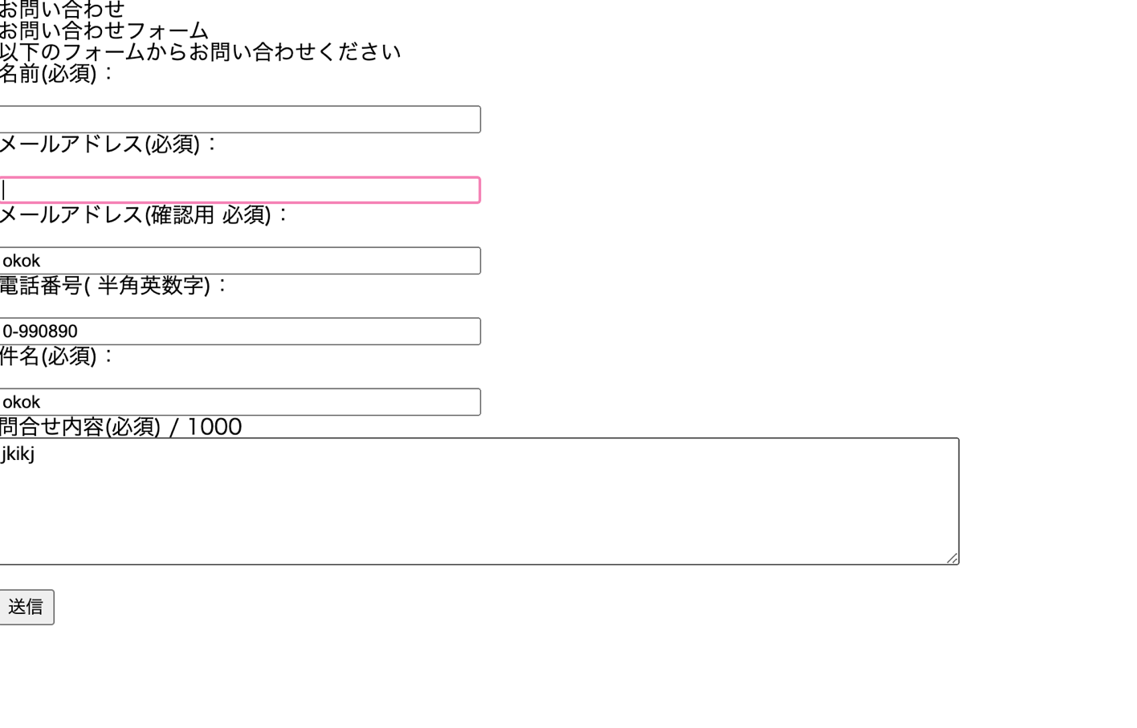

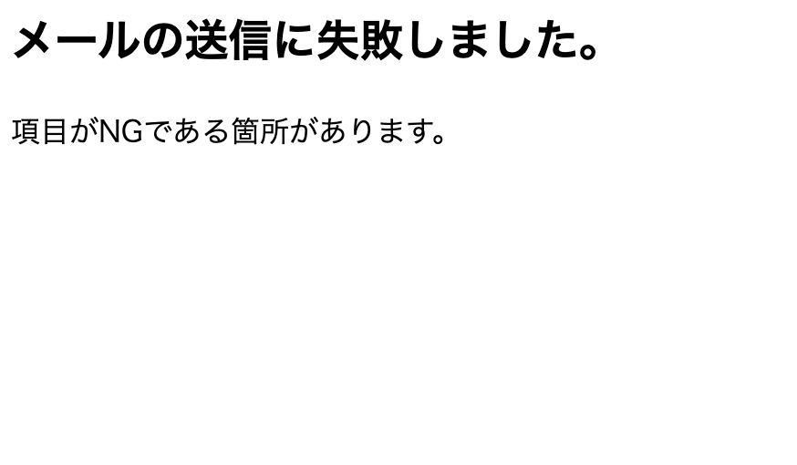

作成するのに必要な知識

1. | form
2. | $_POST
3.
4.
5.
6.
7.
8.
9.
10.
11.
12.
13.
14.
15.

回答

 | ホーム

 | <!DOCTYPE html>
 | <html>
 | <?php get_header(); ?>
 | <head>
 | <meta http-equiv="Content-Type" content="text/html; charset=utf-8" />
 | <h1>お問い合わせ</h1>
 | <h2>お問い合わせフォーム</h2>
 | <p>以下のフォームからお問い合わせください</p>
 | </head>
 | <body>

 | <form action= "http://adsgdfg.wp.xdomain.jp/mail-scucess/" method="post">

 | <p>名前(必須)：</p><br />
 | <input type="text" name="nam" size="50" value="" /><br />

 | <p>メールアドレス(必須)：</p><br />
 | <input type="text" name="mail" size="50" value="" /><br />

 | <p>メールアドレス(確認用 必須)：</p><br />
 | <input type="text" name="mail2" size="50" value="" /><br />

 | <p>電話番号( 半角英数字)：</p><br />
 | <input type="text" name="phone" size="50" value="" /><br />

 | <p>件名(必須)：</p><br />
 | <input type="text" name="title" size="50" value="" /><br />

 | <p> 問合せ内容(必須) / 1000<br />
 | <textarea name="inquiry" maxlength="1000" cols="100" rows="5"></textarea><br />

 | <br />

 | <input type="submit" value="送信" />

 | </form>

 | </body>
 | </html>

 | 結果

 | <!DOCTYPE HTML PUBLIC "-//W3C//DTD HTML 4.01 Transitional//EN">

 | <html>
 | <head>
 | <meta http-equiv="Content-Type" content="text/html; charset=UTF-8">
 | <title>値を出力</title>

 | <html>
 | <head>
 | <meta charset="UTF-8">
 | <title></title>
 | </head>
 | <body>
 | <?php
 | $nam = $_POST['nam'];
 | $phone = $_POST['phone'];
 | $mail = $_POST['mail'];

 | echo ($nam."\n");
 | echo ($phone."\n");
 | echo ($mail."\n");

 | ?>
 | </body>
 | </html>

お問い合わせフォーム(生徒用)③
問題

 | メール関数を使って自分のアドレスにメールを送信する

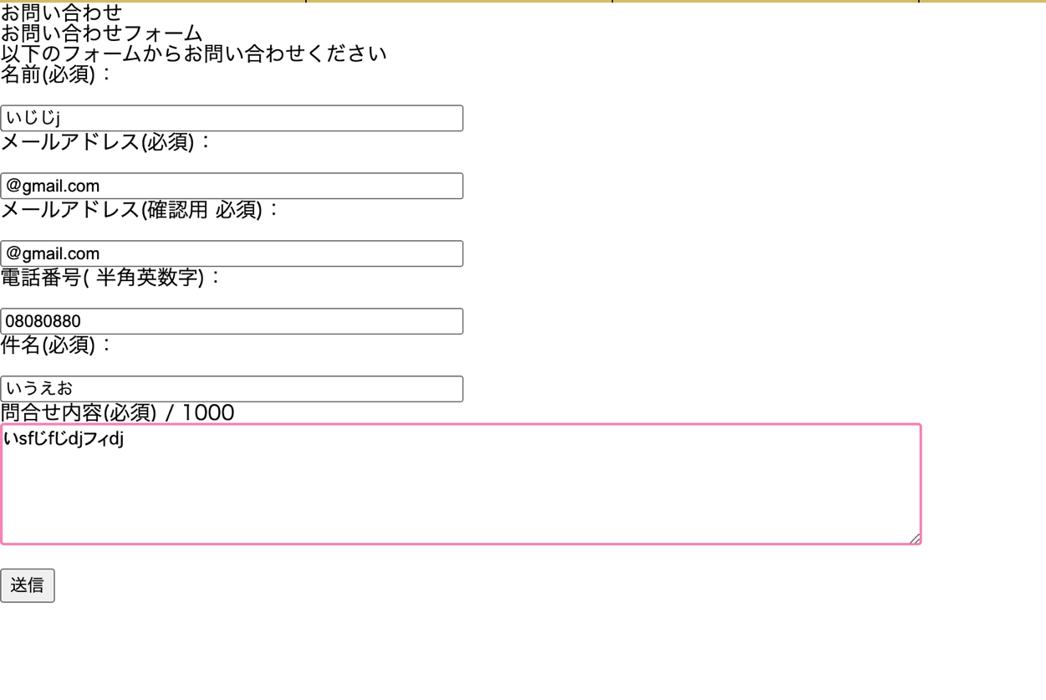

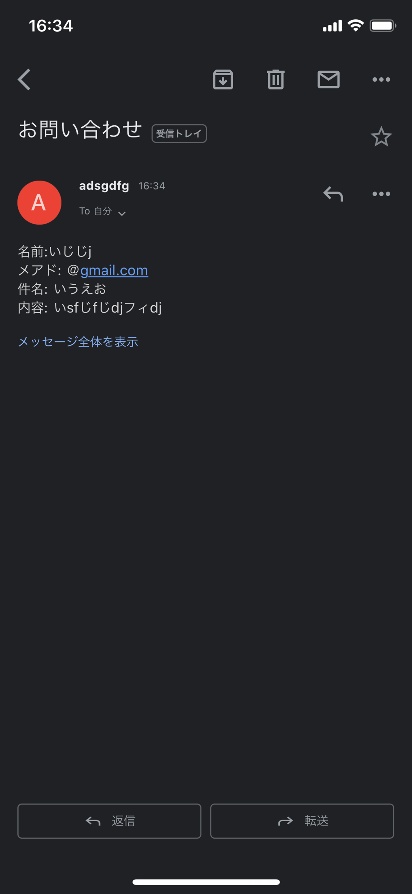



作成するのに必要な知識

1. | form
2. | $_POST
3. | mb_send_mail()
4.
5.
6.
7.
8.
9.
10.
11.
12.
13.
14.
15.

回答

 | ホーム

 | <!DOCTYPE html>
 | <html>
 | <?php get_header(); ?>
 | <head>
 | <meta http-equiv="Content-Type" content="text/html; charset=utf-8" />
 | <h1>お問い合わせ</h1>
 | <h2>お問い合わせフォーム</h2>
 | <p>以下のフォームからお問い合わせください</p>
 | </head>
 | <body>

 | <form action= "http://adsgdfg.wp.xdomain.jp/mail-scucess/" method="post">

 | <p>名前(必須)：</p><br />
 | <input type="text" name="nam" size="50" value="" /><br />

 | <p>メールアドレス(必須)：</p><br />
 | <input type="text" name="mail" size="50" value="" /><br />

 | <p>メールアドレス(確認用 必須)：</p><br />
 | <input type="text" name="mail2" size="50" value="" /><br />

 | <p>電話番号( 半角英数字)：</p><br />
 | <input type="text" name="phone" size="50" value="" /><br />

 | <p>件名(必須)：</p><br />
 | <input type="text" name="title" size="50" value="" /><br />

 | <p> 問合せ内容(必須) / 1000<br />
 | <textarea name="inquiry" maxlength="1000" cols="100" rows="5"></textarea><br />

 | <br />

 | <input type="submit" value="送信" />

 | </form>

 | </body>
 | </html>

 | 結果

 | <!DOCTYPE HTML PUBLIC "-//W3C//DTD HTML 4.01 Transitional//EN">

 | <html>
 | <head>
 | <meta http-equiv="Content-Type" content="text/html; charset=UTF-8">
 | <title>値を出力</title>

 | <html>
 | <head>
 | <meta charset="UTF-8">
 | <title></title>
 | </head>
 | <body>
 | <?php
 | mb_language("Japanese");
 | mb_internal_encoding("UTF-8");

 | $nam = $_POST['nam'];
 | $phone = $_POST['phone'];
 | $mail = $_POST['mail'];
 | $title = $_POST['title'];
 | $inquiry = $_POST['inquiry'];
 | $content = "名前:$nam\nメアド: $mail\n件名: $title\n内容: $inquiry";

 | if(mb_send_mail( 'アドレス名', 'お問い合わせ', $content)){

 |  | echo '<h3>メールを送信しました。</h3>';
 | } else {
 |  | echo '<h3>メールの送信に失敗しました。</h3>';
 | }
 | ?>

掲示板作成問題()
問題
 | 下記の様な掲示板を作成せよ

 | 条件:
 |  | DBでテーブル設計を自分で行う
 |  | 固定ページで作成する事
 |  | 作成した固定ページを開くと先ほど作成したテーブルにあるデータが全て出力されるようにすること

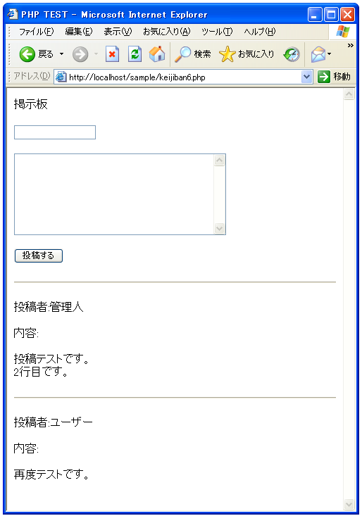

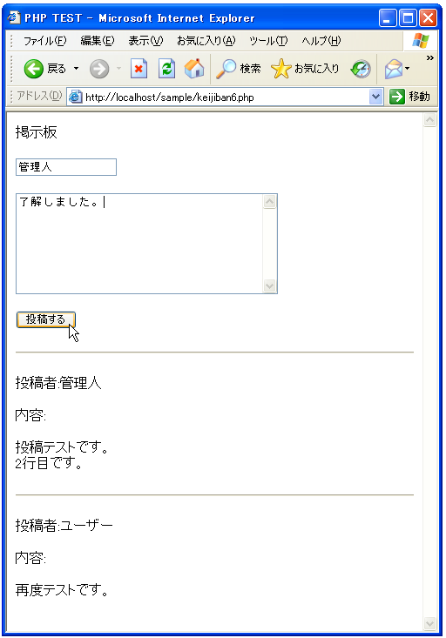

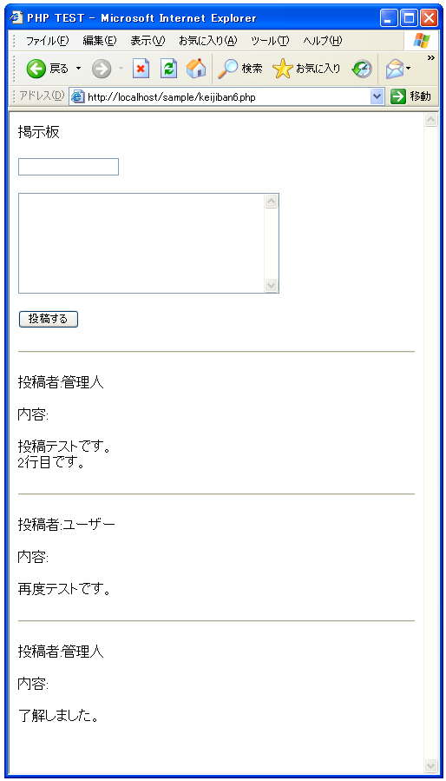

作成するのに必要な知識

1.
2.
3.
4.
5.
6.
7.
8.
9.
10.
11.
12.
13.
14.
15.

回答
 | <html>
 | <head><title>PHP TEST</title></head>
 | <body>

 | <p>掲示板</p>

 | <form method="POST" action="<?php print($_SERVER['PHP_SELF']) ?>">
 | <input type="text" name="personal_name"><br><br>
 | <textarea name="contents" rows="8" cols="40">
 | </textarea><br><br>
 | <input type="submit" name="btn1" value="投稿する">
 | </form>

 | <?php

 | if($_SERVER["REQUEST_METHOD"] == "POST"){
 | writeData();
 | }

 | readData();

 | function readData(){
 | $keijban_file = 'keijiban.txt';

 | $fp = fopen($keijban_file, 'rb');

 | if ($fp){
 | if (flock($fp, LOCK_SH)){
 | while (!feof($fp)) {
 | $buffer = fgets($fp);
 | print($buffer);
 | }

 | flock($fp, LOCK_UN);
 | }else{
 | print('ファイルロックに失敗しました');
 | }
 | }

 | fclose($fp);
 | }

 | function writeData(){
 | $personal_name = $_POST['personal_name'];
 | $contents = $_POST['contents'];
 | $contents = nl2br($contents);

 | $data = "<hr>¥r¥n";
 | $data = $data."<p>投稿者:".$personal_name."</p>¥r¥n";
 | $data = $data."<p>内容:</p>¥r¥n";
 | $data = $data."<p>".$contents."</p>¥r¥n";

 | $keijban_file = 'keijiban.txt';

 | $fp = fopen($keijban_file, 'ab');

 | if ($fp){
 | if (flock($fp, LOCK_EX)){
 | if (fwrite($fp, $data) === FALSE){
 | print('ファイル書き込みに失敗しました');
 | }

 | flock($fp, LOCK_UN);
 | }else{
 | print('ファイルロックに失敗しました');
 | }
 | }

 | fclose($fp);
 | }

 | ?>
 | </body>
 | </html>

電卓問題(生徒用)
問題
 | 下記の様な電卓アプリを作成せよ


 |  | 計算結果送信ボタン押下後



作成するのに必要な知識

1. | HTMLのform
2. | メソッド
3. | 引数
4. | $_POST
5. | 条件分岐
6. | 変数
7. | echoとprint
8.
9.
10.
11.
12.
13.
14.
15.

回答
 | 参考URL

 | https://qiita.com/pezio/items/ba31b0cba33b54c25a82

 | ホーム

 | <!DOCTYPE HTML PUBLIC "-//W3C//DTD HTML 4.01 Transitional//EN">

 | <html>
 | <head>
 | <title>calculator</title>
 | <meta charset="UTF-8">
 | </head>
 | <body>

 | <form action="calc.php" method="post">

 | <p><b>数値1</b></p>
 | <input type="text" name ="num1"><br><br>
 | <p><b>符号</b></p>
 | <input type ="text" name = "r1" value=""><br><br>
 | <p><b>数値2</b></p>
 | <input type="text" name="num2"><br>

 | <input type="submit" value="計算結果を送信">
 | </form>
 | </body>
 | </html>

 | 結果

 | <!DOCTYPE HTML PUBLIC "-//W3C//DTD HTML 4.01 Transitional//EN">

 | <html>
 | <head>
 | <meta http-equiv="Content-Type" content="text/html; charset=UTF-8">
 | <title>簡易電卓</title>

 | <html>
 | <head>
 | <meta charset="UTF-8">
 | <title></title>
 | </head>
 | <body>
 | <?php
 | $num1 = $_POST['num1'];
 | $num2 = $_POST['num2'];

 | $operation = $_POST['r1'];

 | if ($num1 == "") {
 | echo("エラーです。数値1を入力してください。");
 | }
 | else{

 | if ($operation === "+") {
 | $add = $num1 + $num2;
 | echo ("足し算の結果: " . $add);
 | } else if ($operation === "-") {
 | $sub = $num1 - $num2;
 | echo ("引き算の結果: " . $sub);
 | } else if ($operation === "×") {
 | $mul = $num1 * $num2;
 | echo ("掛け算の結果: " . $mul);
 | } else if ($operation === "÷") {
 | if ($num2 == 0) {
 | echo ("0での割り算はできません");
 | } else {
 | $div = $num1 / $num2;
 | echo ("割り算の結果: " . $div);
 | }
 | }
 | }
 | ?>
 | </body>
 | </html>

電卓(生徒用)①
問題
 | 下記の様にフォームタグを使って画面に値を出力する
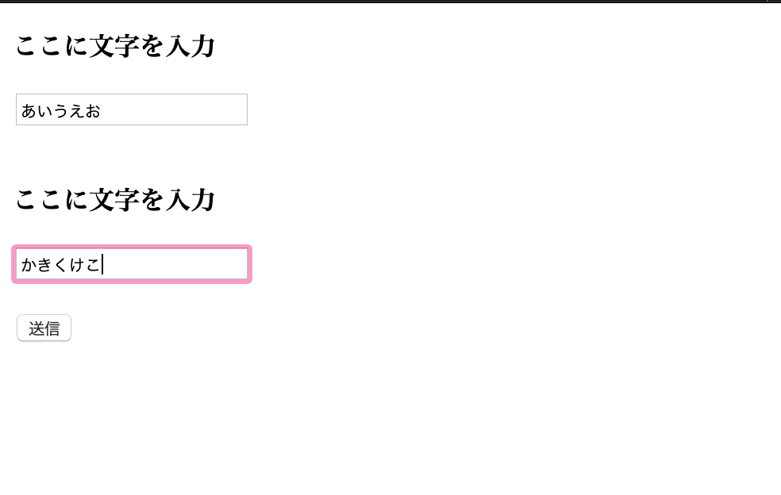

 |  | 計算結果送信ボタン押下後



作成するのに必要な知識

1. | HTMLのform
2. | $_POST
3. | 変数
4. | echo
5.
6.
7.
8.
9.
10.
11.
12.
13.
14.
15.

回答
 | 参考URL

 | https://qiita.com/pezio/items/ba31b0cba33b54c25a82

 | ホーム

 | <!DOCTYPE HTML PUBLIC "-//W3C//DTD HTML 4.01 Transitional//EN">

 | <html>
 | <head>
 | <title>文字を入力</title>
 | <meta charset="UTF-8">
 | </head>
 | <body>

 | <form action="http://adsgdfg.wp.xdomain.jp/calc/" method="post">

 | <p><b>ここに文字を入力</b></p>
 | <input type="text" name ="str1"><br><br>
 | <p><b>ここに文字を入力</b></p>
 | <input type ="text" name = "str2" value=""><br><br>

 | <input type="submit" value="送信">
 | </form>
 | </body>
 | </html>

 | 結果

 | <!DOCTYPE HTML PUBLIC "-//W3C//DTD HTML 4.01 Transitional//EN">

 | <html>
 | <head>
 | <meta http-equiv="Content-Type" content="text/html; charset=UTF-8">
 | <title>値を出力</title>

 | <html>
 | <head>
 | <meta charset="UTF-8">
 | <title></title>
 | </head>
 | <body>
 | <?php
 | $str1 = $_POST['str1'];
 | $str2 = $_POST['str2'];

 | echo ($str1."\n");
 | echo ($str2);

 | ?>
 | </body>
 | </html>

電卓(生徒用)②
問題
 | 下記の様に条件分岐を使って計算した結果を画面に値を出力する



 |  | 計算結果送信ボタン押下後

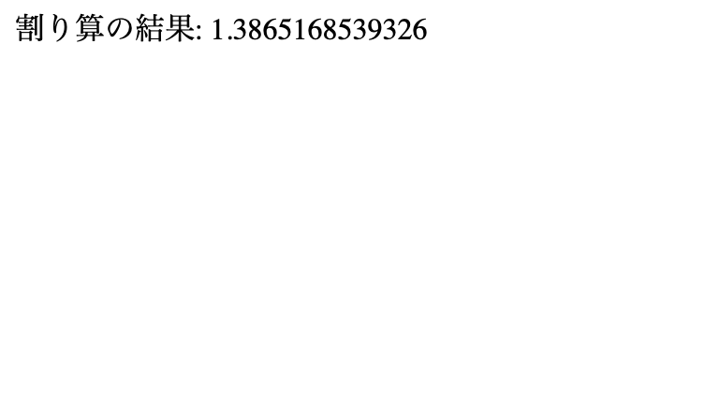

作成するのに必要な知識

1. | HTMLのform
2. | $_POST
3. | 変数
4. | echo
5. | 条件分岐
6.
7.
8.
9.
10.
11.
12.
13.
14.
15.

回答
 | 参考URL

 | https://qiita.com/pezio/items/ba31b0cba33b54c25a82

 | ホーム

 | <!DOCTYPE HTML PUBLIC "-//W3C//DTD HTML 4.01 Transitional//EN">

 | <html>
 | <head>
 | <title>calculator</title>
 | <meta charset="UTF-8">
 | </head>
 | <body>

 | <form action="calc.php" method="post">

 | <p><b>数値1</b></p>
 | <input type="text" name ="num1"><br><br>
 | <p><b>符号</b></p>
 | <input type ="text" name = "r1" value=""><br><br>
 | <p><b>数値2</b></p>
 | <input type="text" name="num2"><br>

 | <input type="submit" value="計算結果を送信">
 | </form>
 | </body>
 | </html>

 | 結果

 | <!DOCTYPE HTML PUBLIC "-//W3C//DTD HTML 4.01 Transitional//EN">

 | <html>
 | <head>
 | <meta http-equiv="Content-Type" content="text/html; charset=UTF-8">
 | <title>簡易電卓</title>

 | <html>
 | <head>
 | <meta charset="UTF-8">
 | <title></title>
 | </head>
 | <body>
 | <?php
 | $num1 = $_POST['num1'];
 | $num2 = $_POST['num2'];

 | $operation = $_POST['r1'];

 | if ($operation === "+") {
 | $add = $num1 + $num2;
 | echo ("足し算の結果: " . $add);
 | } else if ($operation === "-") {
 | $sub = $num1 - $num2;
 | echo ("引き算の結果: " . $sub);
 | } else if ($operation === "×") {
 | $mul = $num1 * $num2;
 | echo ("掛け算の結果: " . $mul);
 | } else if ($operation === "÷") {
 | $div = $num1 / $num2;
 | echo ("割り算の結果: " . $div);
 | }
 | ?>
 | </body>
 | </html>

電卓(生徒用)③
問題
 | 空白があって計算できない場合のエラー画面をを出力する。



 |  | 計算結果送信ボタン押下後



作成するのに必要な知識

1. | HTMLのform
2. | $_POST
3. | 変数
4. | echo
5. | 条件分岐
6.
7.
8.
9.
10.
11.
12.
13.
14.
15.

回答
 | 参考URL

 | https://qiita.com/pezio/items/ba31b0cba33b54c25a82

 | ホーム

 | <!DOCTYPE HTML PUBLIC "-//W3C//DTD HTML 4.01 Transitional//EN">

 | <html>
 | <head>
 | <title>calculator</title>
 | <meta charset="UTF-8">
 | </head>
 | <body>

 | <form action="calc.php" method="post">

 | <p><b>数値1</b></p>
 | <input type="text" name ="num1"><br><br>
 | <p><b>符号</b></p>
 | <input type ="text" name = "r1" value=""><br><br>
 | <p><b>数値2</b></p>
 | <input type="text" name="num2"><br>

 | <input type="submit" value="計算結果を送信">
 | </form>
 | </body>
 | </html>

 | 結果

 | <!DOCTYPE HTML PUBLIC "-//W3C//DTD HTML 4.01 Transitional//EN">

 | <html>
 | <head>
 | <meta http-equiv="Content-Type" content="text/html; charset=UTF-8">
 | <title>簡易電卓</title>

 | <html>
 | <head>
 | <meta charset="UTF-8">
 | <title></title>
 | </head>
 | <body>
 | <?php
 | $num1 = $_POST['num1'];
 | $num2 = $_POST['num2'];

 | $operation = $_POST['r1'];

 | if ($num1 == "" || $num2 == "" || $operation == "") {
 | echo("エラーです。値を入力してください。");
 | }

 | else{

 | if ($operation === "+") {
 | $add = $num1 + $num2;
 | echo ("足し算の結果: " . $add);
 | }
 | else if ($operation === "-") {
 | $sub = $num1 - $num2;
 | echo ("引き算の結果: " . $sub);
 | }
 | else if ($operation === "×") {
 | $mul = $num1 * $num2;
 | echo ("掛け算の結果: " . $mul);
 | }
 | else if ($operation === "÷") {
 | if ($num2 == 0) {
 | echo ("0での割り算はできません");
 | }
 | else {
 | $div = $num1 / $num2;
 | echo ("割り算の結果: " . $div);
 | }

 | }

 | else {
 | echo ("符号がおかしい為、計算できません。 " );
 | }
 | }

 | ?>
 | </body>
 | </html>

電卓(生徒用)④
問題
 | メソッドやswitch-caseを使ってリファクタリングする

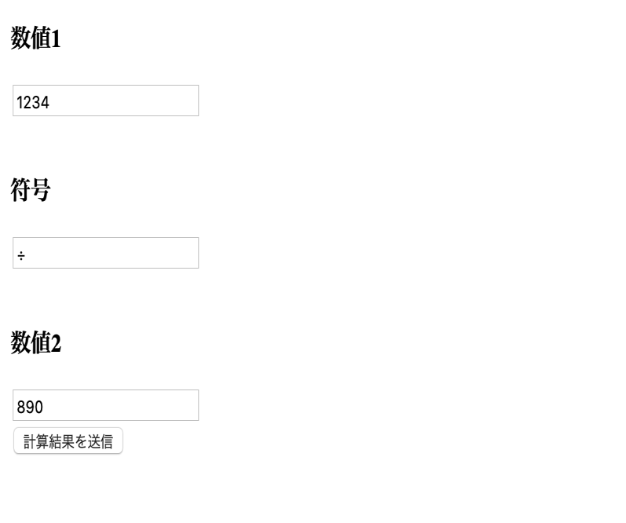

 |  | 計算結果送信ボタン押下後

作成するのに必要な知識

1. | HTMLのform
2. | $_POST
3. | 変数
4. | echo
5. | 条件分岐
6.
7.
8.
9.
10.
11.
12.
13.
14.
15.

回答
 | 参考URL

 | https://qiita.com/pezio/items/ba31b0cba33b54c25a82

 | ホーム

 | <!DOCTYPE HTML PUBLIC "-//W3C//DTD HTML 4.01 Transitional//EN">

 | <html>
 | <head>
 | <title>calculator</title>
 | <meta charset="UTF-8">
 | </head>
 | <body>

 | <form action="calc.php" method="post">

 | <p><b>数値1</b></p>
 | <input type="text" name ="num1"><br><br>
 | <p><b>符号</b></p>
 | <input type ="text" name = "r1" value=""><br><br>
 | <p><b>数値2</b></p>
 | <input type="text" name="num2"><br>

 | <input type="submit" value="計算結果を送信">
 | </form>
 | </body>
 | </html>

 | 結果

 | <!DOCTYPE HTML PUBLIC "-//W3C//DTD HTML 4.01 Transitional//EN">

 | <html>
 | <head>
 | <meta http-equiv="Content-Type" content="text/html; charset=UTF-8">
 | <title>簡易電卓</title>

 | <html>
 | <head>
 | <meta charset="UTF-8">
 | <title></title>
 | </head>
 | <body>
 | <?php
 | $num1 = $_POST['num1'];
 | $num2 = $_POST['num2'];

 | $operation = $_POST['r1'];

 | if ($operation === "+") {
 | $add = $num1 + $num2;
 | echo ("足し算の結果: " . $add);
 | } else if ($operation === "-") {
 | $sub = $num1 - $num2;
 | echo ("引き算の結果: " . $sub);
 | } else if ($operation === "×") {
 | $mul = $num1 * $num2;
 | echo ("掛け算の結果: " . $mul);
 | } else if ($operation === "÷") {
 | $div = $num1 / $num2;
 | echo ("割り算の結果: " . $div);
 | }
 | ?>
 | </body>
 | </html>

0830
ユーザ一覧
名前
ユーザー名
メールアドレス
パスワード
ワード
野口拓哉
追加
noguti20
xyz789
noguti20@example.com
ユーザ一覧
名前
ユーザー名
メールアドレス
パスワード
ワード
ユーザ名: 田中太郎
アカウント名:tanaka20
メールアドレス:tanaka20@example.com
パスワード: abc123
ユーザ名: 鈴木裕貴
アカウント名:suzuki20
メールアドレス:suzuki20@example.com
パスワード: def123
ユーザ名: 木村千秋
アカウント名:kimura20
メールアドレスkimura20@example.com
パスワード: ghi123
ユーザ名: 野口拓哉
アカウント名:noguti20
メールアドレス: noguti20@example.com
パスワード: xyz789
追加

この辺りに更新機のを追加する。
デザインはお任せします。
更新する項目は
ユーザー名
アカウント名
メールアドレス、
パスワード
更新ボタン

宿題問題
phpの問題 8/23

1 | 以下の文字を出力するコードを作成しなさい。(for文を使用)

 | こんにちは。 | 1回目
 | こんにちは。 | 2回目
 | こんにちは。 | 3回目
 | こんにちは。 | 4回目
 | こんにちは。 | 5回目
 | こんにちは。 | 6回目
 | こんにちは。 | 7回目
 | こんにちは。 | 8回目
 | こんにちは。 | 9回目
 | こんにちは。 | 10回目

2 | 1から10を足した合計値を表示するコードを作成してください。(for文を使用)
 | ※ 画面には「55」が表示される

3 | 問題2のコードを使って8回目で処理を途中で終了するコードを作成してください。
 | ※ 画面には「28」が表示される

4 | 九九の4の段と7の段を表示するメソッドを作成しなさい。
 | 何の段(1〜9 )であるかを引数とします。

 | ※ 画面には以下のように表示する
 | 4の段: 4| 8| 12| 16| 20| 24| 28| 32| 36|
 | 7の段: 7| 14| 21| 28| 35| 42| 49| 56| 63|

5 | 下記のような九九表を作成してください。

 | 1| 2| 3| 4| 5| 6| 7| 8| 9|
 | 2| 4| 6| 8| 10| 12| 14| 16| 18|
 | 3| 6| 9| 12| 15| 18| 21| 24| 27|
 | 4| 8| 12| 16| 20| 24| 28| 32| 36|
 | 5| 10| 15| 20| 25| 30| 35| 40| 45|
 | 6| 12| 18| 24| 30| 36| 42| 48| 54|
 | 7| 14| 21| 28| 35| 42| 49| 56| 63|
 | 8| 16| 24| 32| 40| 48| 56| 64| 72|
 | 9| 18| 27| 36| 45| 54| 63| 72| 81|

6 | 下記のようなピラミッドを表示するコードを作成してください。(for文を使用)

 | ＊
 | ＊＊
 | ＊＊＊
 | ＊＊＊＊
 | ＊＊＊＊＊
 | ＊＊＊＊＊＊
 | ＊＊＊＊＊＊＊

7 | 8/16に作成した画面に更新機能を追加してください。

ユーザ一覧
名前
ユーザー名
メールアドレス
パスワード
ワード
野口拓哉
追加
noguti20
xyz789
noguti20@example.com
ユーザ一覧
名前
ユーザー名
メールアドレス
パスワード
ワード
ユーザ名: 田中太郎
アカウント名:tanaka20
メールアドレス:tanaka20@example.com
パスワード: abc123
ユーザ名: 鈴木裕貴
アカウント名:suzuki20
メールアドレス:suzuki20@example.com
パスワード: def123
ユーザ名: 木村千秋
アカウント名:kimura20
メールアドレスkimura20@example.com
パスワード: ghi123
ユーザ名: 野口拓哉
アカウント名:noguti20
メールアドレス: noguti20@example.com
パスワード: xyz789
追加

この辺りに更新機のを追加する。
デザインはお任せします。
更新する項目は
ユーザー名
アカウント名
メールアドレス、
パスワード
更新ボタン

宿題回答
phpの問題 8/23

1 | 以下の文字を出力するコードを作成しなさい。(for文を使用)

 | <?php

 | for ($i = 1; $i <= 10; $i++) {
 | echo "こんにちは。".$i."回目";
 | echo "<br>";
 | }

 | ?>

2 | 1から10を足した合計値を表示するコードを作成してください。(for文を使用)
 | ※ 画面には「55」が表示される

 | <?php

 | $sum = 0;

 | for ($i = 1; $i <= 10; $i++) {

 | $sum = $sum + $i;
 | }

 | echo $sum;

 | ?>

3 | 問題2のコードを使って8回目で処理を途中で終了するコードを作成してください。
 | ※ 画面には「28」が表示される

 | <?php

 | $sum = 0;

 | for ($i = 1; $i <= 10; $i++) {

 | if($i == 8) {

 | break;
 | }
 | $sum = $sum + $i;
 | }

 | echo $sum;

 | ?>

4 | 九九の4の段と7の段を表示するメソッドを作成しなさい。
 | 何の段(1〜9 )であるかを引数とします。
 | ※ 画面には以下のように表示する
 | 4の段: 4| 8| 12| 16| 20| 24| 28| 32| 36|
 | 7の段: 7| 14| 21| 28| 35| 42| 49| 56| 63|

 | <?php

 | echo "4の段: ";
 | MultiTable(4);
 | echo "<br>";
 | echo "7の段: ";
 | MultiTable(7);

 | function MultiTable($Step) {

 | for ($i = 1; $i <= 9; $i++) {

 | echo $Step * $i;
 | echo "| ";
 | }
 | }

 | ?>

5 | 下記のような九九表を作成してください。

 | 1| 2| 3| 4| 5| 6| 7| 8| 9|
 | 2| 4| 6| 8| 10| 12| 14| 16| 18|
 | 3| 6| 9| 12| 15| 18| 21| 24| 27|
 | 4| 8| 12| 16| 20| 24| 28| 32| 36|
 | 5| 10| 15| 20| 25| 30| 35| 40| 45|
 | 6| 12| 18| 24| 30| 36| 42| 48| 54|
 | 7| 14| 21| 28| 35| 42| 49| 56| 63|
 | 8| 16| 24| 32| 40| 48| 56| 64| 72|
 | 9| 18| 27| 36| 45| 54| 63| 72| 81|

 | <?php

 | for ($i = 1; $i <= 9; $i++) {

 | for($j = 1; $j <= 9; $j++) {

 | echo $i * $j;
 | echo "| ";

 | }
 | echo "<br>";
 | }

 | ?>

6 | 下記のようなピラミッドを表示するコードを作成してください。(for文を使用)

 | ＊
 | ＊＊
 | ＊＊＊
 | ＊＊＊＊
 | ＊＊＊＊＊
 | ＊＊＊＊＊＊
 | ＊＊＊＊＊＊＊

 | <?php

 | for ($i = 1; $i <= 7; $i++) {

 | for($j = 1; $j <= $i; $j++) {

 | echo "＊";

 | }
 | echo "<br>";
 | }

 | ?>

7 | 8/16に作成した画面に更新機能を追加してください。

ユーザ一覧
名前
ユーザー名
メールアドレス
パスワード
ワード
野口拓哉
追加
noguti20
xyz789
noguti20@example.com
ユーザ一覧
名前
ユーザー名
メールアドレス
パスワード
ワード
ユーザ名: 田中太郎
アカウント名:tanaka20
メールアドレス:tanaka20@example.com
パスワード: abc123
ユーザ名: 鈴木裕貴
アカウント名:suzuki20
メールアドレス:suzuki20@example.com
パスワード: def123
ユーザ名: 木村千秋
アカウント名:kimura20
メールアドレスkimura20@example.com
パスワード: ghi123
ユーザ名: 野口拓哉
アカウント名:noguti20
メールアドレス: noguti20@example.com
パスワード: xyz789
追加

この辺りに更新機のを追加する。
デザインはお任せします。
更新する項目は
ユーザー名
アカウント名
メールアドレス、
パスワード
更新ボタン

 | <form action="" method="post">
 | <h1>ユーザー一覧</h1>
 | <h1>名前：</h1>
 | <input type="text" name="aaa">

 | <?php if($_POST["aaa"] === '') {
 | echo "入力してください";
 | }
 | ?>

 | <h1>ユーザー名：</h1>
 | <input type="text" name="bbb">
 | <?php if($_POST["bbb"] === '') {
 | echo "入力してください";
 | }
 | ?>
 | <h1>メールアドレス：</h1>
 | <input type="text" name="ccc">
 | <?php if($_POST["ccc"] === '') {
 | echo "入力してください";
 | }
 | ?>
 | <h1>パスワード：</h1>
 | <input type="text" name="ddd">
 | <?php if($_POST["ddd"] === '') {
 | echo "入力してください";
 | }
 | ?>
 | <input type="submit" value="送信する">
 | </form>

 | <form action="" method="post" style="float: right;">
 | <h1> ユーザー情報更新</h1>
 | <h1>ID：</h1>
 | <input type="text" name="id_up">

 | <h1>名前：</h1>
 | <input type="text" name="name_up">

 | <h1>ユーザー名：</h1>
 | <input type="text" name="user_up">

 | <h1>メールアドレス：</h1>
 | <input type="text" name="mail_up">

 | <h1>パスワード：</h1>
 | <input type="text" name="pass_up">

 | <input type="submit" value="更新">
 | </form>

 | <?php

 | $name = $_POST["aaa"];
 | $user = $_POST["bbb"];
 | $email = $_POST["ccc"];
 | $pass = $_POST["ddd"];

 | idを受け取る変数 = $_POST["id_up"];
 | 名前を受け取る変数 = $_POST["name_up"];
 | ユーザー名を受け取る変数 = $_POST["user_up"];
 | メールアドレスを受け取る変数 = $_POST["mail_up"];
 | パスワードを受け取る変数 = $_POST["pass_up"];

 | if ($name !== '' && $user !== '' && $email !== '' && $pass !== ''){
 | $xx = $wpdb->insert('userskuri',array('名前'=>$name,'ユーザー名'=>$user,'メールアドレス'=>$email,'パスワード'=>$pass
 | ),array('%s','%s'));//空でなかったら、名前、ユーザー名、アドレス、パスワードを入れます
 | }

 | if (idを受け取る変数 !== '' && 名前を受け取る変数 !== '' && ユーザー名を受け取る変数 !== '' && メールアドレスを受け取る変数 !== '' && パスワードを受け取る変数 !== ''){
 | $wpdb->update(
 | 'テーブル名',
 | array(
 | '名前'=> 名前を受け取る変数,
 | 'ユーザー名'=>ユーザー名を受け取る変数,
 | 'メールアドレス'=>メールアドレスを受け取る変数,
 | 'パスワード'=>パスワードを受け取る変数
 | ),
 | array( 'ID' =>idを受け取る変数 ),
 | array(
 | '%s',
 | '%s',
 | '%s',
 | '%s'
 | ),
 | array('%d'));
 | }

 | $res = $wpdb->get_results("SELECT * FROM userskuri");

 | foreach ($res as $value) {
 | echo '<p>'.'ID'.$value->id;
 | echo '<br>';

 | echo '名前'.$value->名前;
 | echo '<br>';

 | echo 'ユーザー名'.$value->ユーザー名;
 | echo '<br>';

 | echo 'メールアドレス'.$value->メールアドレス;
 | echo '<br>';

 | echo 'パスワード'.$value->パスワード;
 | echo '<br>'.'</p>';
 | }

 | ?>

掲示板_削除
問題
 | 投稿した内容を削除する

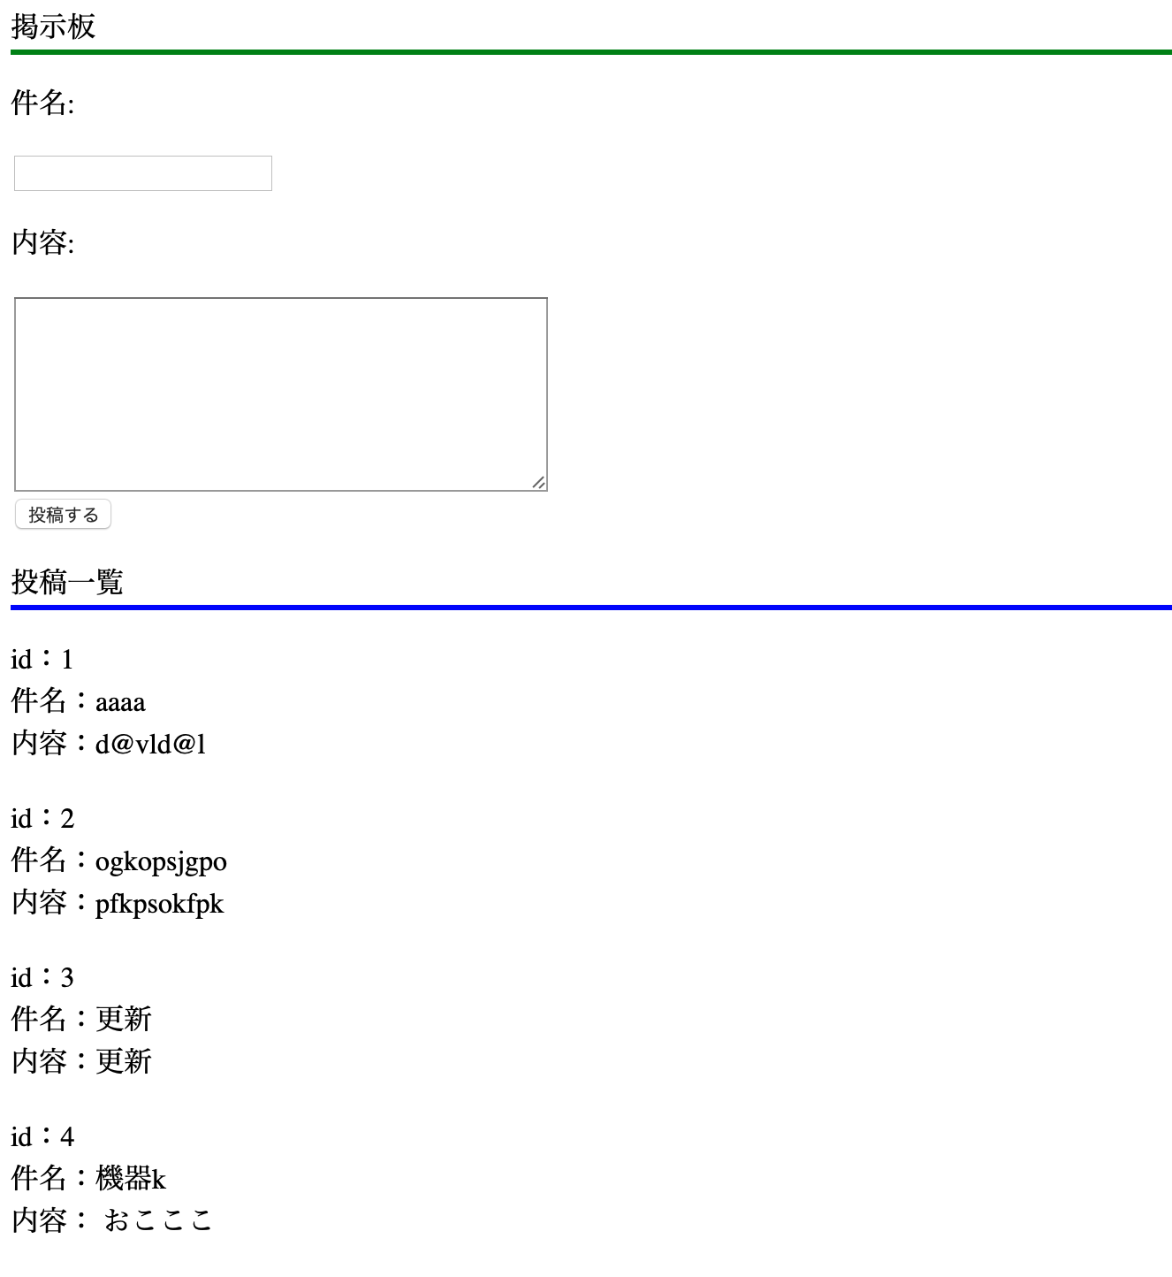

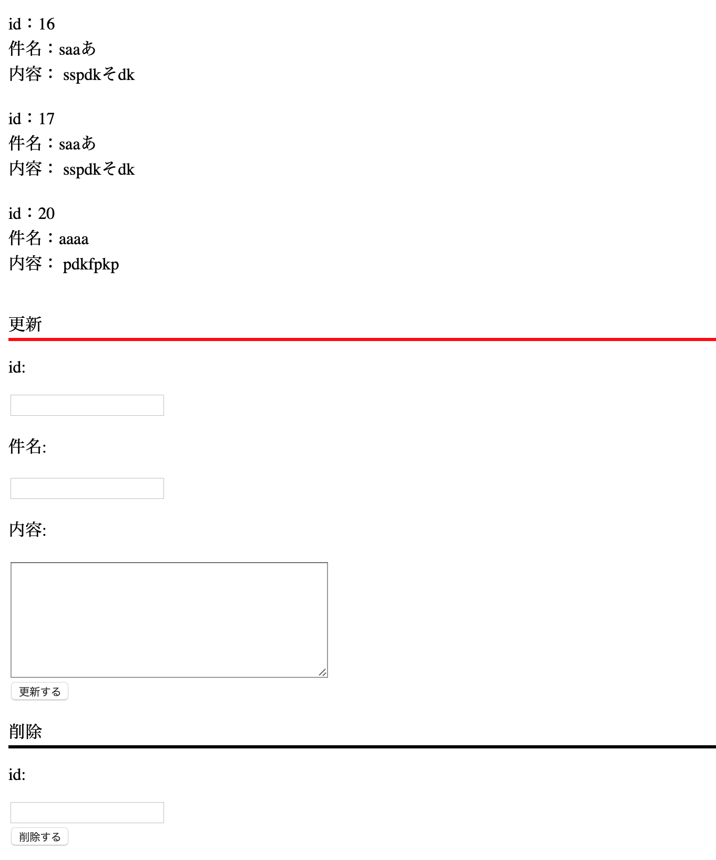
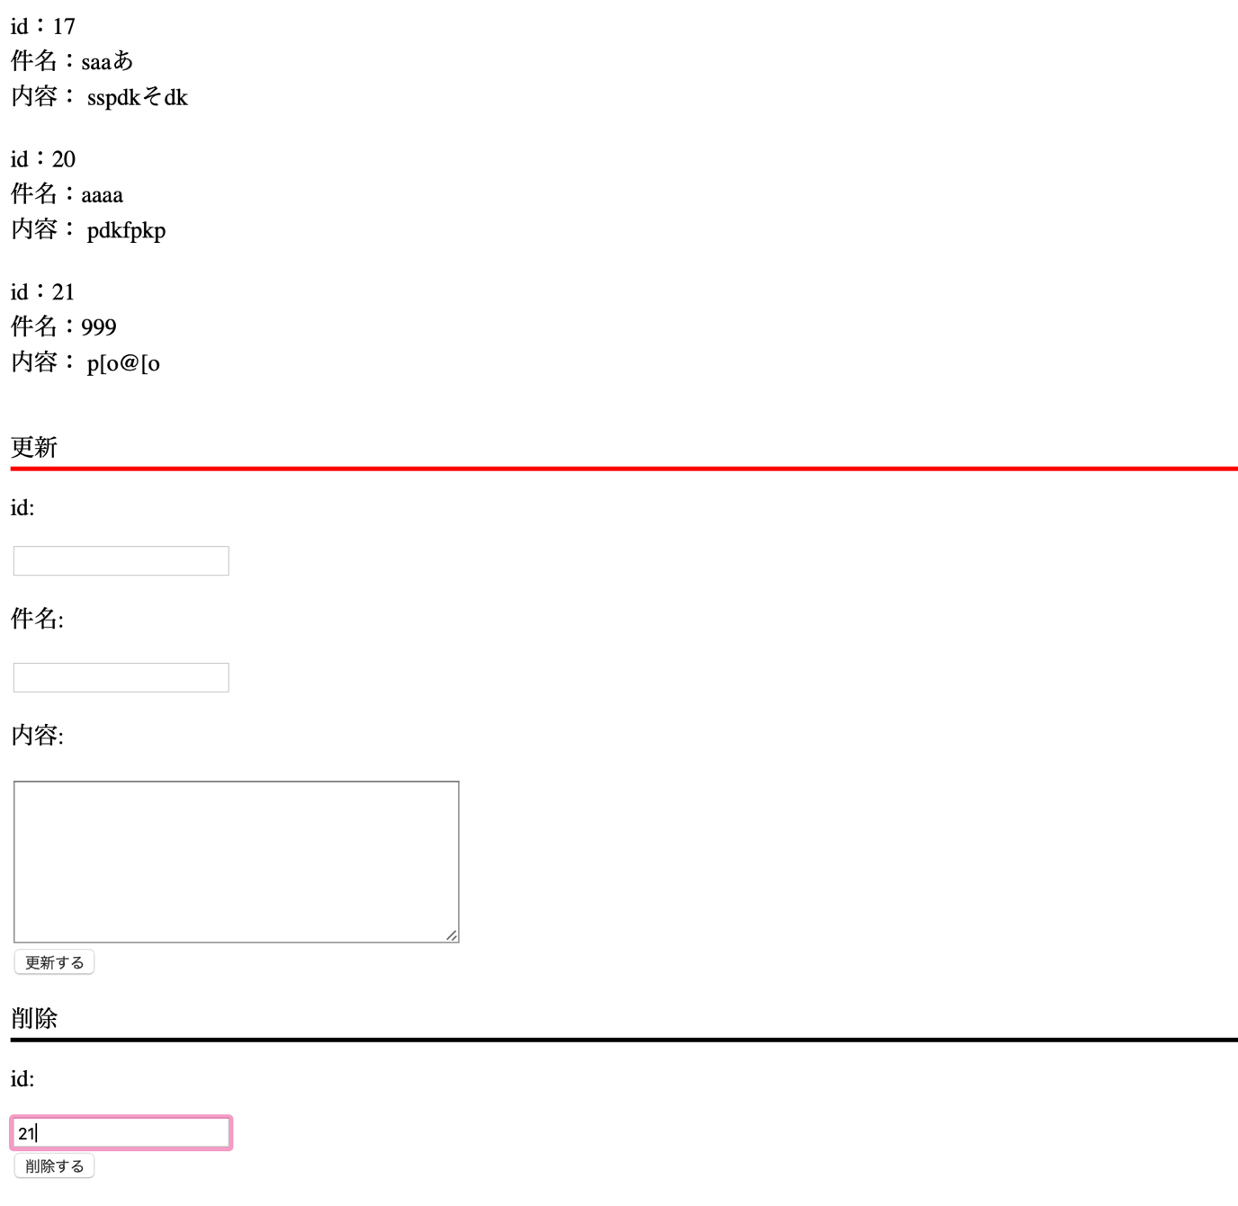

作成するのに必要な知識

1. | delete文
 | 参考URL: | https://wpdocs.osdn.jp/関数リファレンス/wpdb_Class
2.
3.
4.
5.
6.
7.
8.
9.
10.
11.
12.
13.
14.
15.

回答

 | <html>
 | <head><title>PHP TEST</title></head>
 | <body>

 | <p style="border-bottom: solid;border-bottom-color: green;">掲示板</p>

 | <form action="" method="post">
 | <p>件名:</p>
 | <input type="text" name="subject">
 | <p>内容:</p>
 | <textarea name="contents" rows="8" cols="40">
 | </textarea><br>
 | <input type="submit" name="btn1" value="投稿する"/>
 | </form>
 | <p style="border-bottom: solid;border-bottom-color: blue;">投稿一覧</p>

 | </body>
 | </html>

 | <?php

 | $id_up = $_POST["id_up"];
 | $subject_up = $_POST["subject_up"];
 | $contents_up = $_POST["contents_up"];

 | //追加コード
 | $id_dlt = $_POST["id_dlt"];

 | $subject = $_POST["subject"];
 | $contents = $_POST["contents"];

 | if ($subject != "" && $contents != "") {
 | $wpdb->insert(
 | 'テーブル名',
 | array(
 | '件名' => $subject,
 | '内容' => $contents),
 | array(
 | '%s',
 | '%s'));
 | }

 | if ($subject_up != "" && $contents_up != "" && $id_up != "") {
 | $wpdb->update(
 | テーブル名,
 | array(
 | '件名'=> $subject_up,
 | '内容'=> $contents_up),
 | array('id' => $id_up),
 | array(
 | '%s',
 | '%s'),
 | array('%d'));
 | }

 | // 追加コード
 | if ($id_dlt != "") {
 | $wpdb->delete(
 | テーブル名,
 | array('id' => $id_dlt),
 | array('%d'));
 | }

 | $results = $wpdb->get_results("SELECT id, 件名, 内容 FROM テーブル名");

 | foreach ($results as $row) {

 | echo "id：".$row->id;
 | echo '<br>';
 | echo "件名：".$row->件名;
 | echo '<br>';
 | echo "内容：".$row->内容;
 | echo '<br>';
 | echo '<br>';
 | }

 | ?>

 | <p style="border-bottom: solid;border-bottom-color: red;">更新</p>

 | <form action="" method="post">
 | <p>id:</p>
 | <input type="text" name="id_up">
 | <p>件名:</p>
 | <input type="text" name="subject_up">
 | <p>内容:</p>
 | <textarea name="contents_up" rows="8" cols="40">
 | </textarea><br>
 | <input type="submit" name="btn2" value="更新する"/>
 | </form>

 | // 追加コード
 | <p style="border-bottom: solid;border-bottom-color: black;">削除</p>

 | <form action="" method="post">
 | <p>id:</p>
 | <input type="text" name="id_dlt"><br>
 | <input type="submit" name="btn3" value="削除する"/>
 | </form>

お問い合わせ画面作成
問題

 | お問い合わせ画面で送信した際に複数送信を行う。
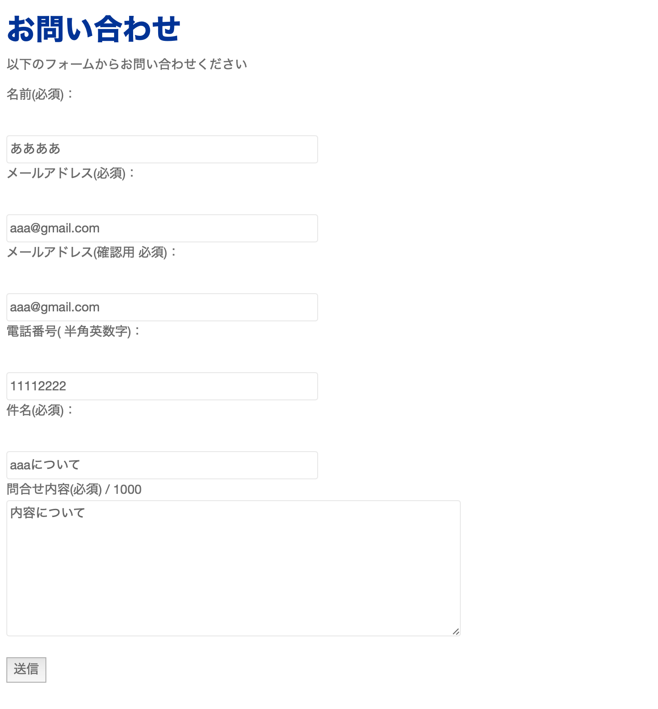



作成するのに必要な知識

1.
2.
3.
4.
5.
6.
7.
8.
9.
10.
11.
12.
13.
14.
15.

回答

 | page-contact.php

 | <!DOCTYPE html>
 | <html>
 | <?php get_header(); ?>

 | <head>
 | <meta http-equiv="Content-Type" content="text/html; charset=utf-8" />

 | <h1>お問い合わせ</h1>
 | <p>以下のフォームからお問い合わせください</p>
 | </head>
 | <body>

 | <form action= "http://xd117075.wp.xdomain.jp/mail-send/" method="post">

 | <p>名前(必須)：</p><br />
 | <input type="text" name="nam" size="50" placeholder="氏名" value="" /><br />

 | <p>メールアドレス(必須)：</p><br />
 | <input type="text" name="mail" size="50" placeholder="example@example.com" value="" /><br />

 | <p>メールアドレス(確認用 必須)：</p><br />
 | <input type="text" name="mail2" size="50" placeholder="example@example.com" value="" /><br />

 | <p>電話番号( 半角英数字)：</p><br />
 | <input type="text" name="phone" size="50" placeholder="0001112222" value="" /><br />

 | <p>件名(必須)：</p><br />
 | <input type="text" name="title" size="50" placeholder="営業日について" value="" /><br />

 | <p> 問合せ内容(必須) / 1000<br />
 | <textarea name="inquiry" placeholder="内容を入力" maxlength="500" cols="10" rows="5" style="width:500px; height:150px;"></textarea><br />

 | <br >

 | <input type="submit" value="送信" />

 | </form>

 | </body>
 | </html>

 | page-mail-send.php

 | <?php
 | mb_language("Japanese");
 | mb_internal_encoding("UTF-8");

 | $nam = $_POST['nam'];
 | $phone = $_POST['phone'];
 | $mail = $_POST['mail'];
 | $mail2 = $_POST['mail2'];
 | $title = $_POST['title'];
 | $inquiry = $_POST['inquiry'];
 | $content = "名前:$nam\nメアド: $mail\n件名: $title\n内容: $inquiry";
 | $to = "$mail,自分のメールアドレス";

 | if(errCheck( $nam, $mail, $mail2, $phone, $title, $inquiry)) {

 | mb_send_mail($to, 'お問い合わせ', $content);
 | echo "<h2>メールを送信しました。"
 | ."すぐに入力したアドレスにメールが届きます。</h2>";

 | }else {

 | echo "<h2>メールの送信に失敗しました。</h2>";
 | echo "<p>項目がNGである箇所があります。</p>";

 | }

 | function errCheck( $name_c,$mail_c, $mail2_c, $phone_c, $title_c, $inquiry_c) {

 | $pattern = '/@/';

 | if (preg_match( $pattern, $mail_c)){

 | if($name_c == ""){
 | return false;
 | }
 | if($phone_c == "") {
 | return false;
 | }
 | if($mail_c != $mail2_c ) {
 | return false;
 | }
 | if($title_c == "") {
 | return false;
 | }
 | if($inquiry_c == "") {
 | return false;
 | }

 | return true;
 | }
 | return false;
 | }
 | ?>

